1.企画概要
1.企画概要

BACK.仕様目録

 | 1.1企画概要

 |  | タイトル | 侍すし屋
 |  | ジャンル | ２D刀アクション
 |  | プラットフォーム | Android
 |  | プレイ人数 | 1人
 |  | キャッチコピー | 侍とすしの出会いを刀で語る
 |  | 使用ソフト | Unity5
 |  | 制作体制 | チーム制作

 | 1.2チームメンバー

 |  | 役割 | 名前 | 専攻 | 学年
 |  | プランナー | タン カ | ゲーム企画・シナリオ | 二年
 |  |  | ラ ジンゴウ | ゲーム企画・シナリオ | 二年
 |  | プログラマー | リャン ヨンシン | ゲーム企画・シナリオ | 二年
 |  |  | 榎本 大侍 | ゲームプログラマー | 三年
 |  |  | シュウ ホウセイ | ゲームプログラマー | 二年
 |  |  | チョウ コウセイ | ゲームプログラマー | 二年
 |  | ２Dデザイナー | リョウ シショウ | 背景アイテム | 二年
 |  |  | シ イチメイ |  | 二年
 |  |  | シン ジュンメイ | ゲームCGデザイン | 二年

 | 1.3背景設定
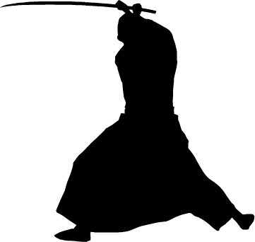

 |  | 時は江戸、剣術を極めた侍がいた。
 |  | されど大名はこの侍の才能を嫉妬し、彼を追放した。
 |  | その侍は自分の剣術で何かをやると思って……
 |  | すし屋を開いた。
 |  | それはなんと、
 |  | 刀ですしを作ることだと

3.魚仕様
3.魚仕様

BACK.仕様目録

 | 3.1共通部分

 |  |  | 全ての魚が共通する部分
 |  |  | 赤くなっている部分は要調整数値なので、調整しやすくようにしてください

 |  | 3.1.1魚の出現

 |  |  |  |  | ゲームが始める4秒後、魚が()このポイントから現れる
 |  |  |  |  | その後、2秒間隔で現れる
 |  |  |  |  | 現れる場合、魚は頭が左向きで、上下45度偏差の向きで、ランダムに現れる
 |  |  |  |  | 現れたら、右上向き、()から()までのランダムの力の作用で飛び出る
 |  |  |  |  | 切られた場合、各自の切り方によってモーションを取る
 |  |  |  |  | 切られなかった場合、画面からでったら、自身を削除する

 |  |  |  | 3.1.1.1人気への影響

 |  |  |  |  |  | 魚を成功に切る場合、人気ケージを10増やす

 |  |  |  | 3.1.1.2ダブル魚

 |  |  |  |  |  | 人気ケージが200以上の場合、同時に二つの魚が出るようにする
 |  |  |  |  |  | この場合、魚が出るポイントは()と()で
 |  |  |  |  |  | 力が左魚が()から()まで、右魚が()から()までになる

 | 3.2マグロ

 |  |  | 一番よく出る魚。

 |  | 3.2.1マグロの切り方

 |  |  |  |  | 頭から尻尾まで、沿って切ること |  | 頭と尻尾部分の判定エリアから出ない以上、少しずれても構いません |  | 失敗例

成功例

失敗例

 |  | 3.2.2マグロ切り成功&失敗

 |  |  |  |  | マグロを成功に切れた場合、魚が切線に沿って分けます |  |  | 失敗した場合、魚が縦から両断され、左右に散らされます
 |  |  |  |  | 中からすしの肉が出てきます


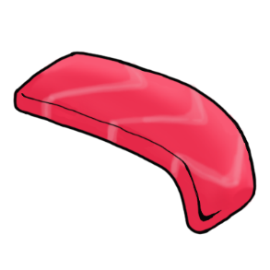
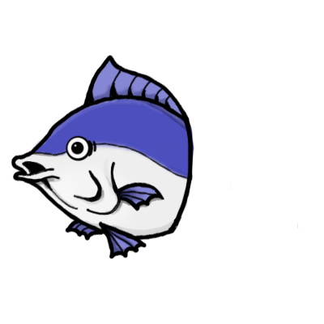
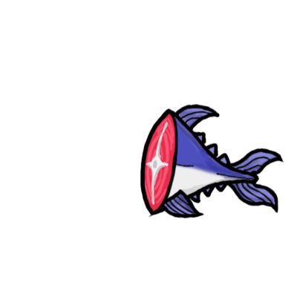

 |  |  |  |  | 同時に机の上に米を乗せる皿が現れます
 |  |  |  |  | 肉と米が接触すると、一つのすしになります

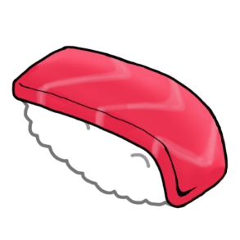



 | 3.3フグ

 |  | 回りながら出てくる、一番切りがたい魚

 |  | 3.3.1フグの切り方

 |  |  |  |  | 腹の部分だけ切ること |  | 腹以外の部分は毒があるので、避けて切らなければならない

成功例
失敗例

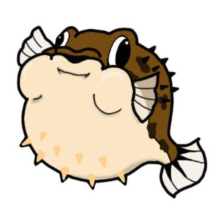

 |  | 3.3.2フグ切り成功&失敗

 |  |  |  |  | フグを成功に切れた場合、魚が切線に沿って分けます |  |  | 失敗した場合は寿司にはなりますが、ただ毒がついてしまい
 |  |  |  |  | 中からすしの肉が出てきます |  |  | お客が食ったら死にます

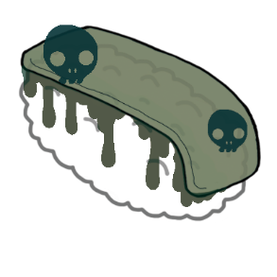
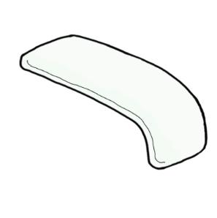

 |  |  |  |  | 同時に机の上に米を乗せる皿が現れます
 |  |  |  |  | 肉と米が接触すると、一つのすしになります

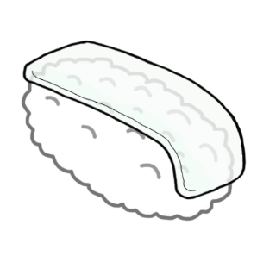

 | 3.4タコ

 |  | 墨が出で、視界を邪魔する魚

 |  | 3.4.1タコの切り方

 |  |  |  |  | 頭と胴体の間の部分だけ切ること |  | 頭を切っても寿司ができます、だたし墨が視界を妨げます

成功例
失敗例

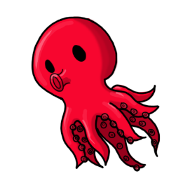

 |  | 3.4.2タコ切り成功&失敗

 |  |  |  |  | タコを成功に切れた場合 |  |  | 頭を切ると墨が出ます
 |  |  |  |  | 中からすしの肉が出てきます |  |  | 足を切ると素材がバラバラになり、失敗になります



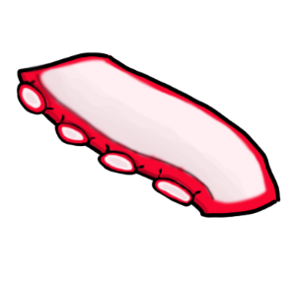

 |  |  |  |  | 同時に机の上に米を乗せる皿が現れます
 |  |  |  |  | 肉と米が接触すると、一つのすしになります

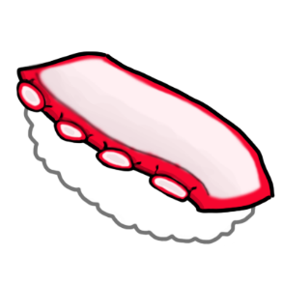

 | 種類別

 |  | イメージ

 |  |  |  | 特に注意する部分

 |  | 切り方
 |  |  |  | 成功の場合

 |  |  |  | 失敗の場合

 |  | 生成したものの作用

4.町人仕様
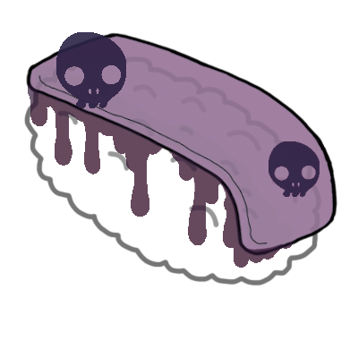
4.町人仕様

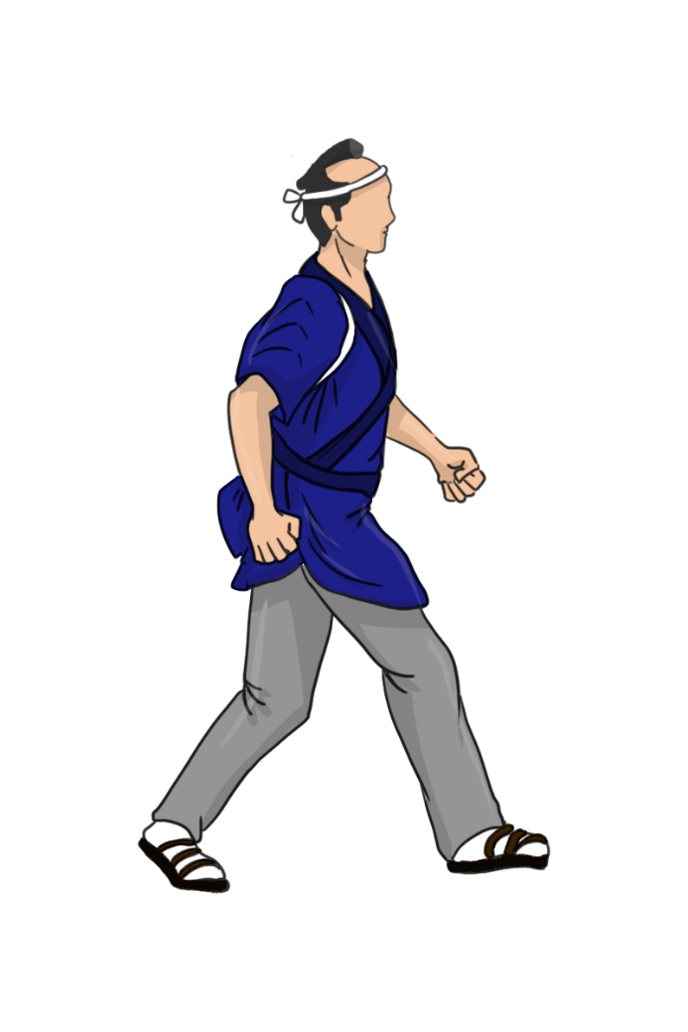
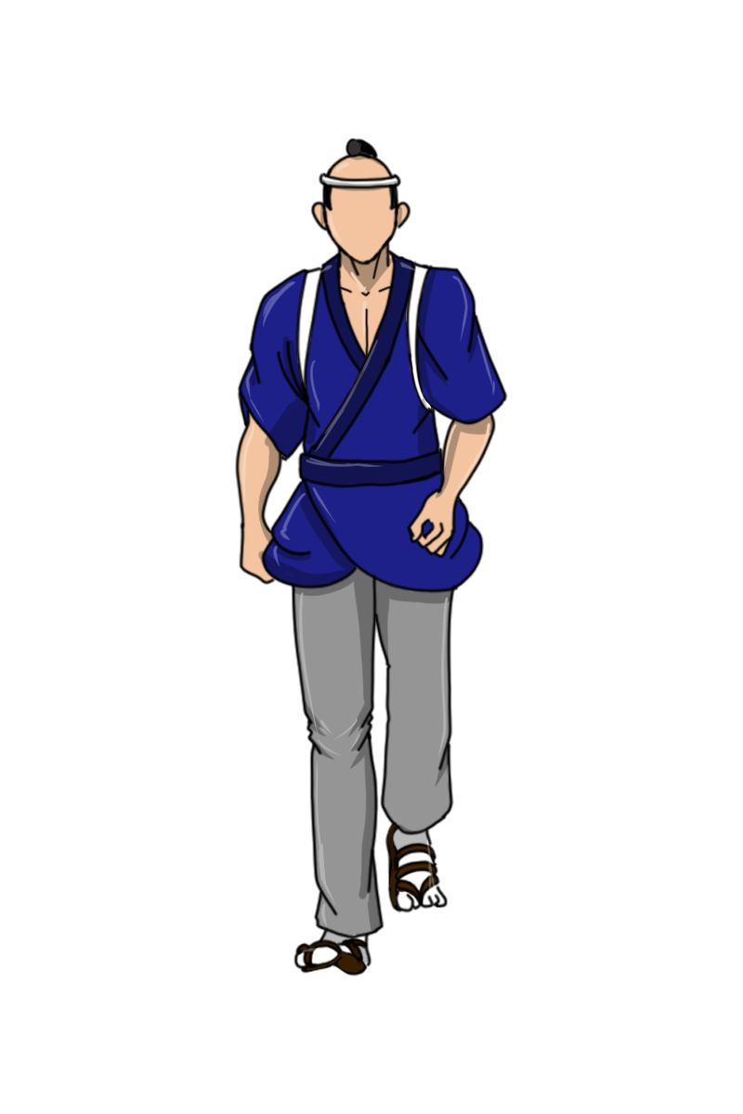
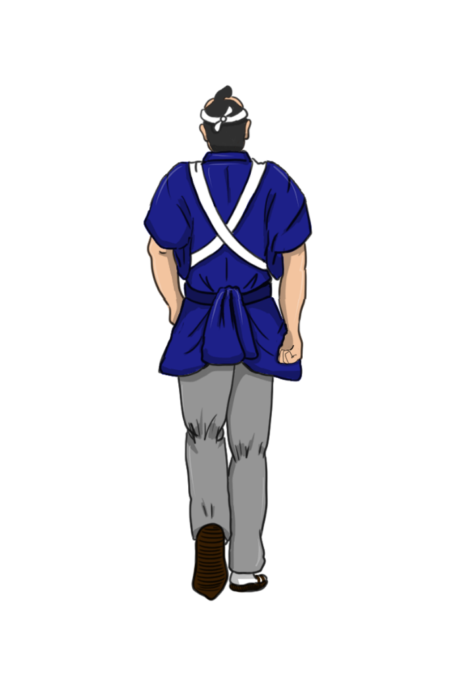
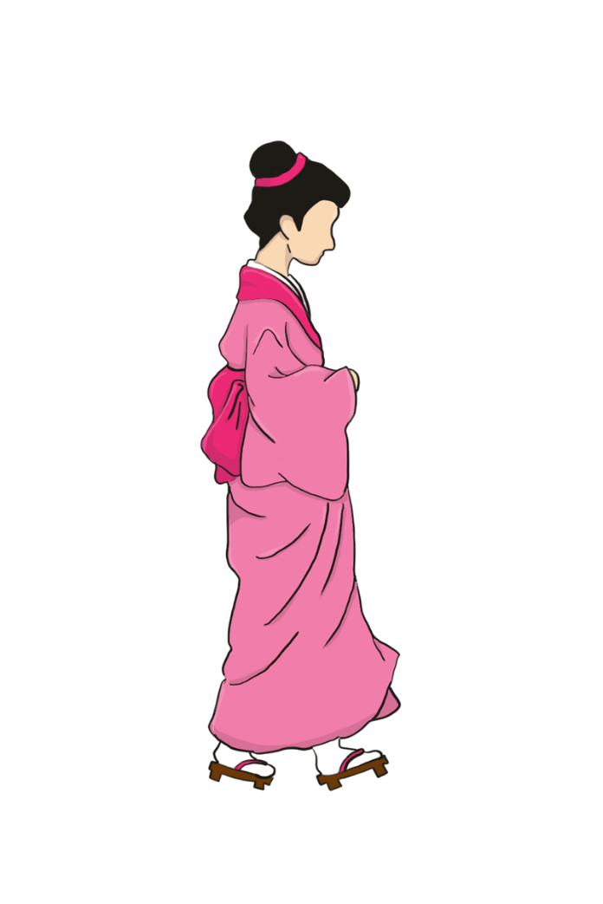
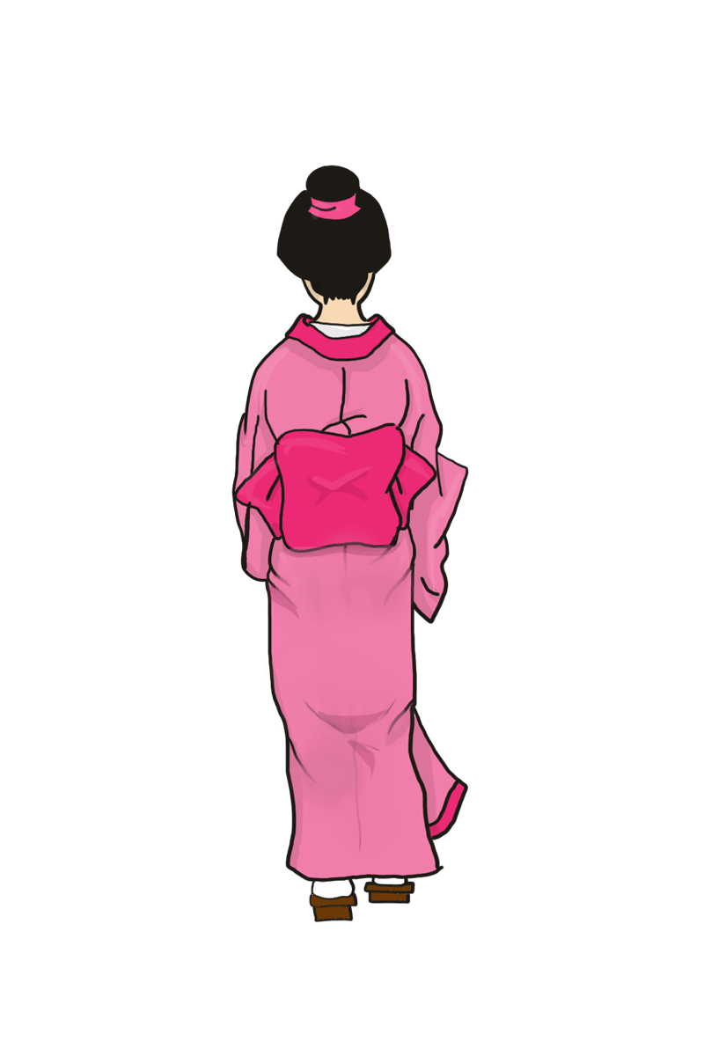
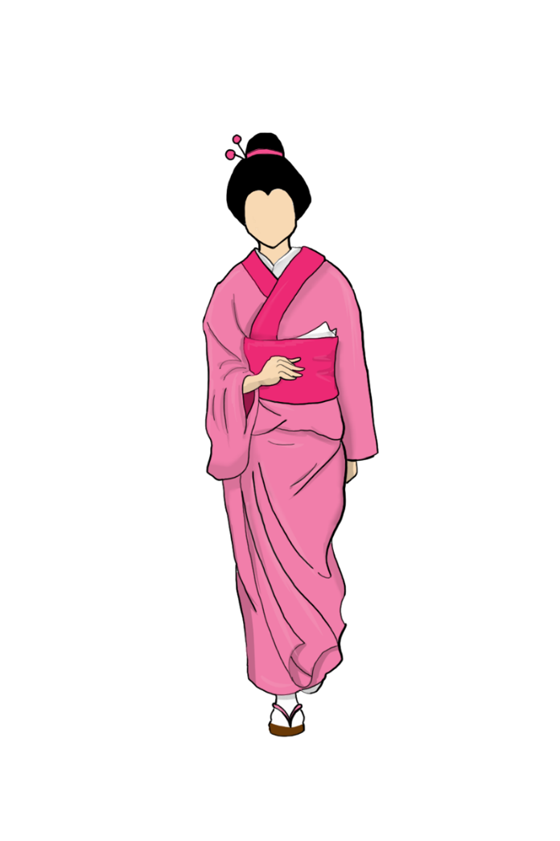
BACK.仕様目録

 |  |  | 男町人 | 女町人

 | 4.1出現パターン

 |  | 町人たちは、オレンジ色のエリアから徐々に出できます

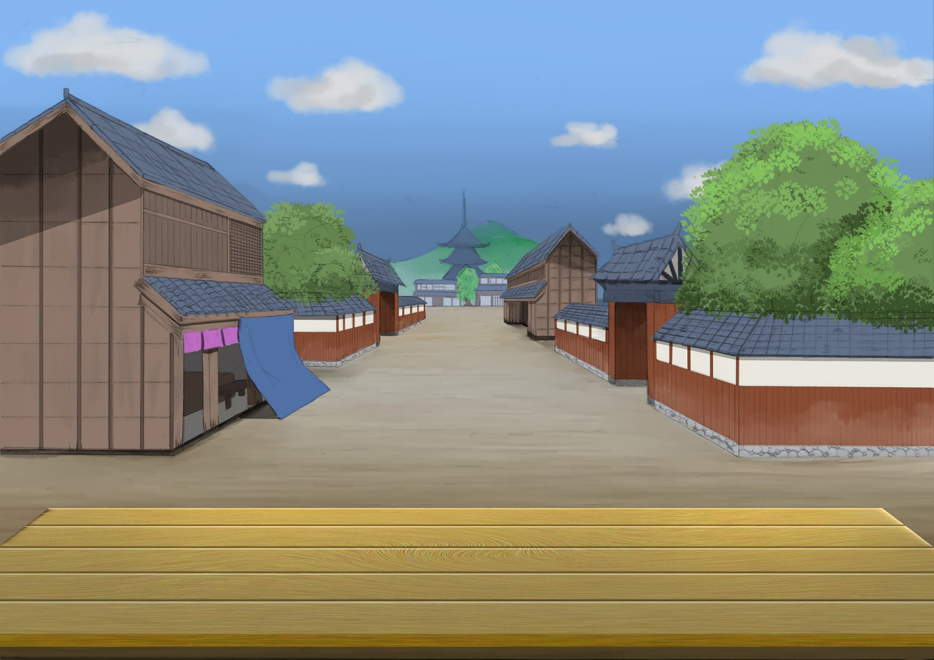

 | 4.2移動パターン

 |  | 移動は画面の上、左、右から黄色エリアに向かって進み、到達したらランダムで上、左、右の方向に向かって消えます

 | 4.3並ぶパターン

 |  | 並ぶ時は緑エリアの中で並びます

 | 4.4死亡パターン

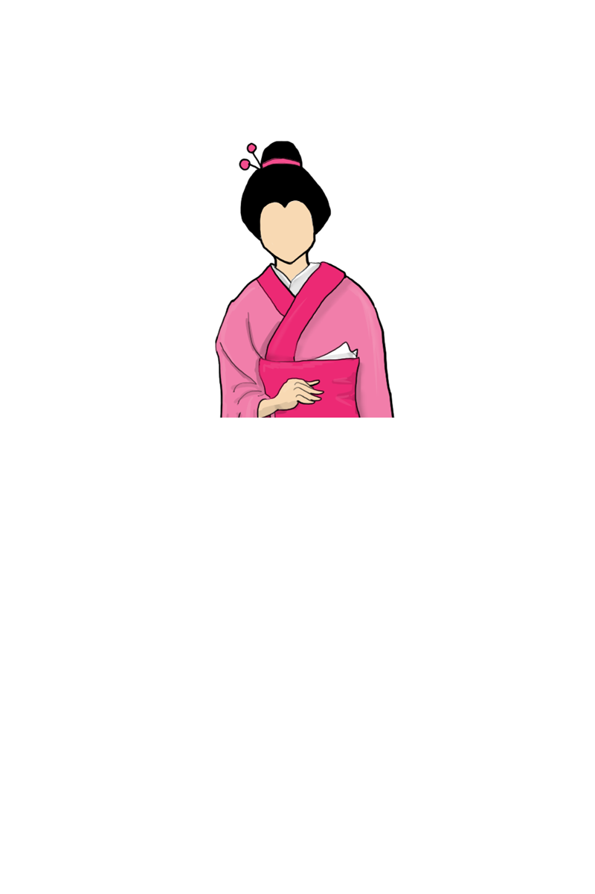
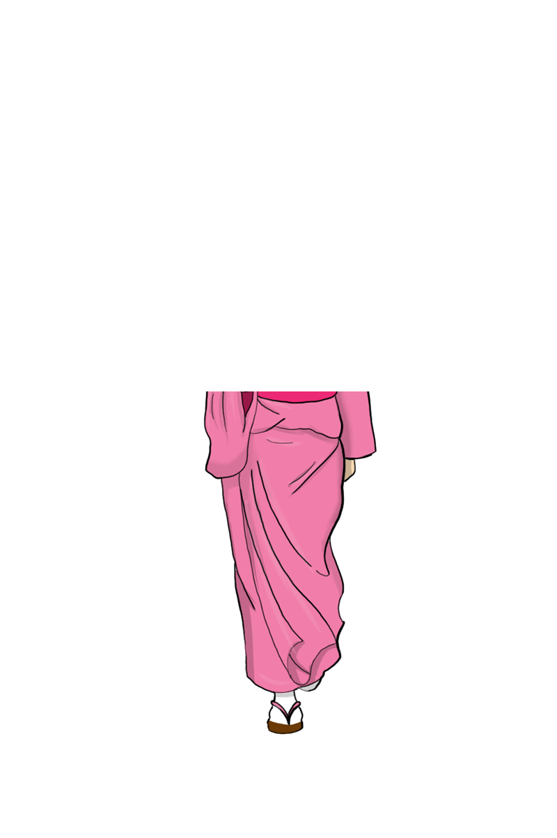
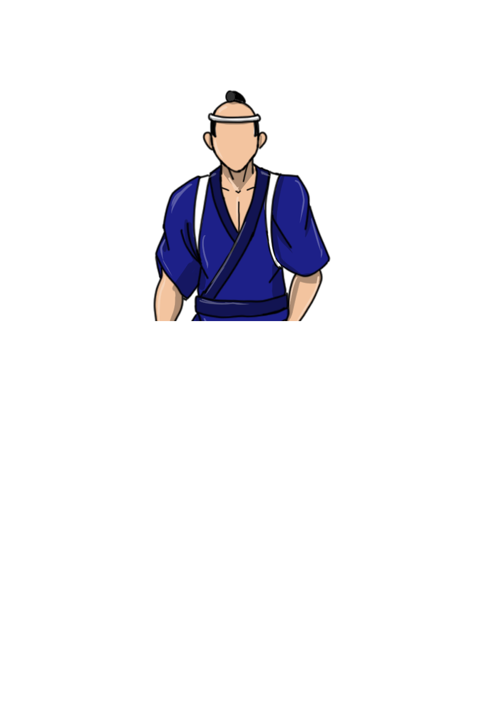
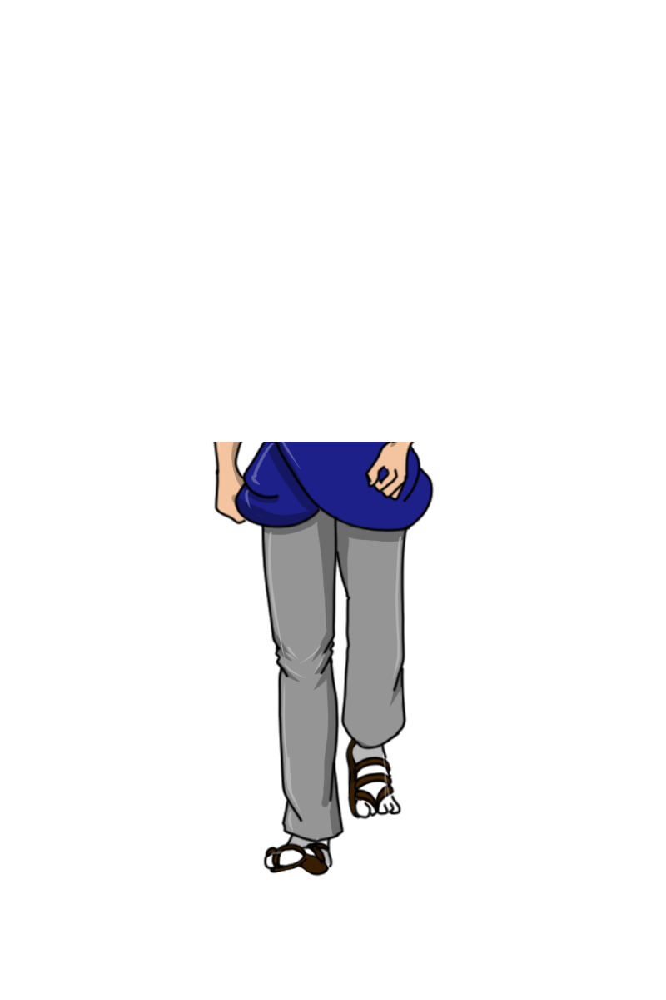
 |  | 死に方は毒すしを食って死ぬか、切られて死ぬかの二つがあります
 |  | 死ぬ時はSEも付きます（SE・BGMを参考）

5.忍者仕様
5.忍者仕様

BACK.仕様目録

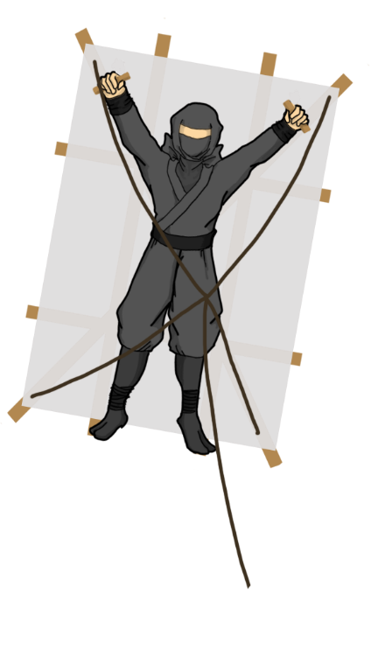
 |  |  |  |  | 飛び忍者 | 隠れ忍者

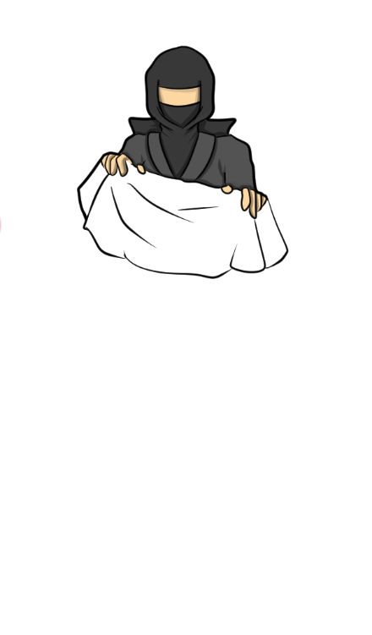

 | 5.1飛び忍者

 |  | 5.1.1移動パターン

 |  |  |  | 飛び忍者は、オレンジエリアから赤エリアに向かって出現します。



 |  | 5.1.2待機モーション

 |  |  |  | 飛び忍者は待機する時、赤エリア内にランダムで漂遊します

 |  | 5.1.3攻撃

 |  |  |  | 赤い枠みたいな「殺気」が徐々に忍者を囲み、枠が最小になるまでに対峙しないと、忍者が攻撃してきます
 |  |  |  | 攻撃方法は手裏剣、手裏剣のアニメが出た瞬間、当たり判定が発生します（ダメージエフェクトあり、エフェクトシート参考）

 |  | 5.2出現パターン

 |  | 出現

 |  | 移動

 |  | 攻撃

 |  |  | 逃げる

 |  | 死亡

10.画面仕様
10.画面仕様

BACK.仕様目録

 | 10.1画面遷移図

タイトル画面
ゲームスタートボタン
ゲーム終了ボタン
ゲーム設定ボタン
設定画面
戻るボタン
音設定ボタン
画面調整ボタン
ゲーム画面
メニューボタン
人気ケージ
ライフケージ
ポイントケージ
殺人数ケージ
戻るボタン
メニューウィンドウズ

 | 10.2画面仕様

 |  | 10.2.1タイトル画面

 |  |  | 番号 | 対応名称

 |  | 10.2.2ゲーム画面

 |  | 10.2.3設定画面

